OARX-H09A-I
 | Spare Parts Diagram / Vue explosée de pièce
Olympia R32
9K btu Indoor / Intérieure
OARX-H09A-I
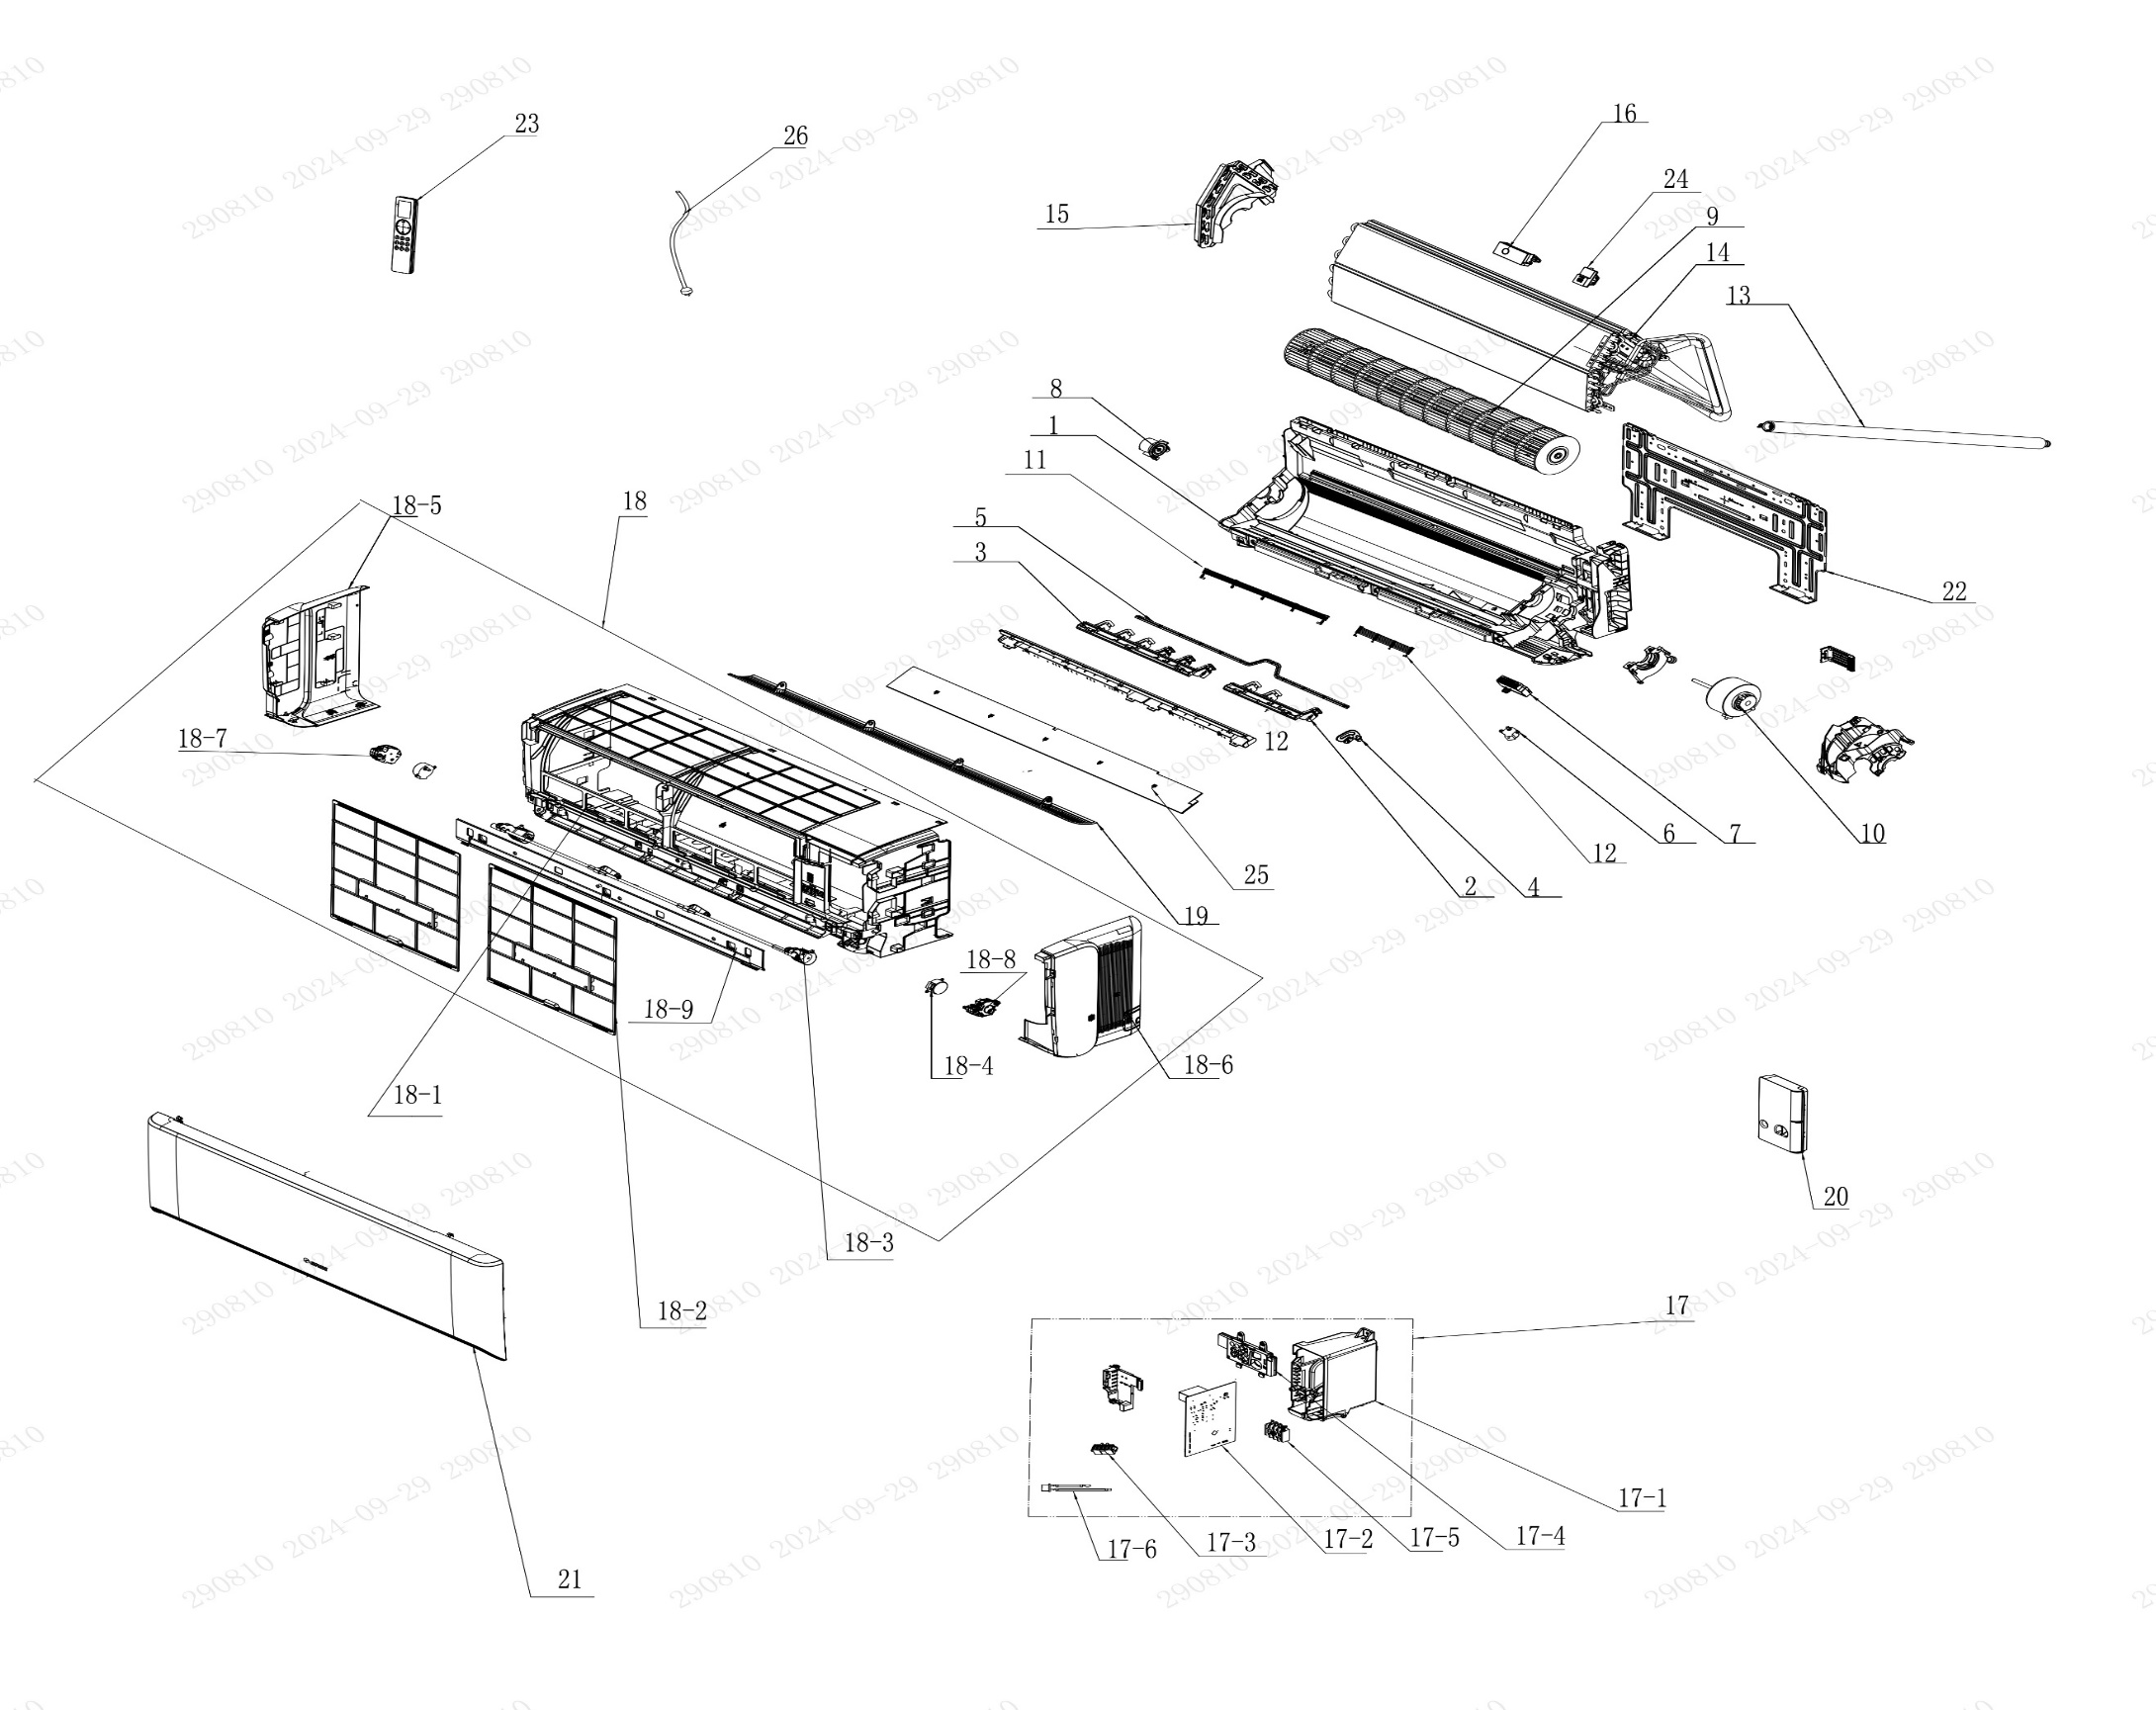

No. | Description Eng | Description Fr | Qty | Part code / Code pièce
1 | Rear Case Sub-Assy | Sous-ensemble du boîtier arrière | 1 | 00037706010701
2 | Air Louver(right) | Volet d’air (droite) | 1 | 200007060115
3 | Air Louver (left) | Volet d’air (gauche) | 1 | 200007060114
4 | Air Louver (Auto) | Volet d’air (Auto) | 1 | 200007060116
5 | Swing Lever | Levier oscillant | 1 | 200035060043
6 | Stepping Motor | Moteur pas à pas | 1 | 1521210704
7 | Plasma Bunch Ion | Ioniseur plasma | 1 | NOT CODE IN THE EXCEL
8 | Axile Bush Sub-assy | Sous-ensemble de douille d’axe | 1 | 1054204701
9 | Cross Flow Fan | Ventilateur à flux croisé | 1 | 103001060034
10 | Brushless DC Motor | Moteur DC sans balais | 1 | 15010406008802
11 | Rear Grill Sub-assy 1 | Sous-ensemble de grille arrière 1 | 1 | 209168000011
12 | Rear Grill Sub-assy 2 | Sous-ensemble de grille arrière 2 | 1 | 209168000011
13 | Drainage Hose | Tuyau de drainage | 1 | 05230014
14 | Evaporator Assy | Ensemble évaporateur | 1 | 01100106241406P
15 | Evaporator Support | Support d’évaporateur | 1 | 200025060024
16 | UV sterilizing lamp | Lampe stérilisante UV | 1 | NOT CODE IN THE EXCEL
17 | Electric Box Assy | Ensemble boîtier électrique | 1 | 100002082681
17-1 | Electric Box | Boîtier électrique | 1 | 200013060122
17-2 | Main Board | Carte principale | 1 | 300002064120
17-3 | Jumper | Cavalier (jumper) | 1 | 4202021903
17-4 | Display Board | Carte d’affichage | 1 | 300001061425
17-5 | Terminal Board | Carte de connexion (bornier) | 1 | 422000000022
17-6 | Temperature Sensor | Capteur de température | 1 | 3900031302
18 | Front Case Assy | Ensemble boîtier avant | 1 | 000002060360
18-1 | Front Case Sub-assy | Sous-ensemble boîtier avant | 1 | 209007060121
18-2 | Filter Sub-Assy | Sous-ensemble de filtre | 2 | 111001060404
18-3 | Connecting Rod Sub-assy | Sous-ensemble de tige de liaison | 1 | 000110060021
18-4 | Stepping Motor | Moteur pas à pas | 2 | 1501213905
18-5 | Left Side Plate Sub-Assy | Sous-ensemble plaque latérale gauche | 1 | 017037060360
18-6 | Right Side Plate Sub-Assy | Sous-ensemble plaque latérale droite | 1 | 209043060010
18-7 | Gear Assy (left) | Ensemble engrenage (gauche) | 1 | 000242060006
18-8 | Gear Assy | Ensemble engrenage | 1 | 000242060003
18-9 | Top Cover | Couvercle supérieur | 1 | 200050060045
19 | Guide Louver | Volet de guidage | 1 | 200004060230
20 | Electric Box Cover | Couvercle du boîtier électrique | 1 | 200082060089
21 | Front Panel or Front Panel Assy | Panneau avant ou ensemble panneau avant | 1 | 000003060822_Y63737
22 | Wall Mounting Frame | Cadre de fixation murale | 1 | 012043060024
23 | Remote Controller | Télécommande | 1 | 305001060207_Y63737
24 | Gas Sensor | Capteur de gaz | 1 | 34002406001601
25 | Bottom Cover Plate | Plaque de recouvrement inférieure | 1 | 180385000005
26 | Power Cord | Cordon d’alimentation | 1 | NOT CODE IN THE EXCEL
 | Remote control holder | Support de télécommande | 1 | 2012004801

OARX-H09A-O
 | Spare Parts Diagram / Vue explosée de pièce
Olympia R32
9K btu Outdoor / Extérieure
OARX-H09A-O
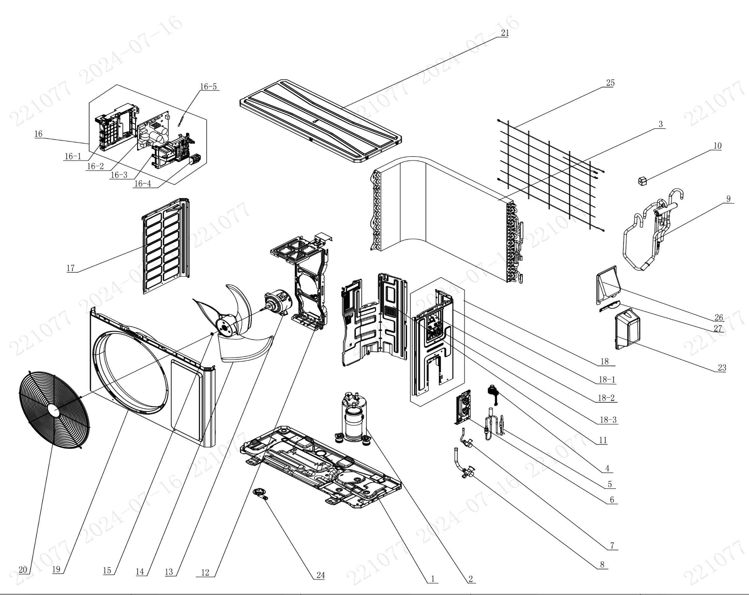

No. | Description Eng | Description Fr | Qty | Part code / Code pièce
1 | Chassis Sub-assy | Sous-ensemble de châssis | 1 | 017000060861P
2 | Compressor and Fittings | Compresseur et raccords | 1 | 009001061153
3 | Condenser Assy | Ensemble condenseur | 1 | 011002062769
4 | Electric Expand Valve Fitting | Raccord de vanne d’expansion électrique | 1 | 07200206002301
5 | Electric Expansion Valve Sub-Assy | Sous-ensemble vanne d’expansion électrique | 1 | 030026061801
6 | Valve Support | Support de vanne | 1 | 012044060022P
7 | Cut-off valve 1/2(N) | Vanne d’arrêt 1/2(N) | 1 | 070001060024
8 | Cut-off valve 1/4(N) | Vanne d’arrêt 1/4(N) | 1 | 070001060022
9 | 4-Way Valve Assy | Ensemble vanne 4 voies | 1 | 030152061624
10 | 4 Way Valve Coil | Bobine de vanne 4 voies | 1 | 030152061623
11 | Clapboard | Cloison | 1 | 012051061217
12 | Motor Support | Support moteur | 1 | 012048060148
13 | Fan Motor | Moteur du ventilateur | 1 | 15010406010206
14 | Axial Flow Fan | Ventilateur à flux axial | 1 | 10333014
15 | Block gasket | Joint en bloc | 1 | 70413008
16 | Electric Box Assy | Ensemble boîtier électrique | 1 | 100002082666
16-1 | Electric Controller Box | Boîtier de commande électrique | 1 | 20006506002401
16-2 | Main Board | Carte principale | 1 | 300027063958
16-3 | Controller Cover | Couvercle du contrôleur | 1 | 20006606003101
16-4 | Terminal Board | Carte de connexion (bornier) | 1 | 42200006007501
16-5 | Temperature Sensor | Capteur de température | 1 | 39000106006901
17 | Left Side Plate | Plaque latérale gauche | 1 | 012055060392P
18 | Right Side Plate Assy | Ensemble plaque latérale droite | 1 | 00008106043401
18-1 | Right Side Plate | Plaque latérale droite | 1 | 01205606036804P
18-2 | Earthing Plate Sub-assy | Sous-ensemble de plaque de mise à la terre | 1 | 017246000007
18-3 | Wire Clamp | Collier de serrage de câble | 1 | 200015060025
19 | Cabinet | Coffret / Boîtier | 1 | 01202206001101P
20 | Front Grill | Grille avant | 1 | 016004060012
21 | Top Cover Assy | Ensemble couvercle supérieur | 1 | 000097060315
23 | Valve Cover | Couvercle de vanne | 1 | 20008706000503
24 | Drainage Joint | Raccord de drainage | 1 | 26113009
25 | Rear Grill | Grille arrière | 1 | 016001060086
26 | Cable Cross Plate | Plaque de croisement de câble | 1 | 01220906002802P
27 | Cable Cross Plate | Plaque de croisement de câble | 1 | 012209060027P

OARX-H12A-I
 | Spare Parts Diagram / Vue explosée de pièce
Olympia R32
12K btu Indoor / Intérieure
OARX-H12A-I
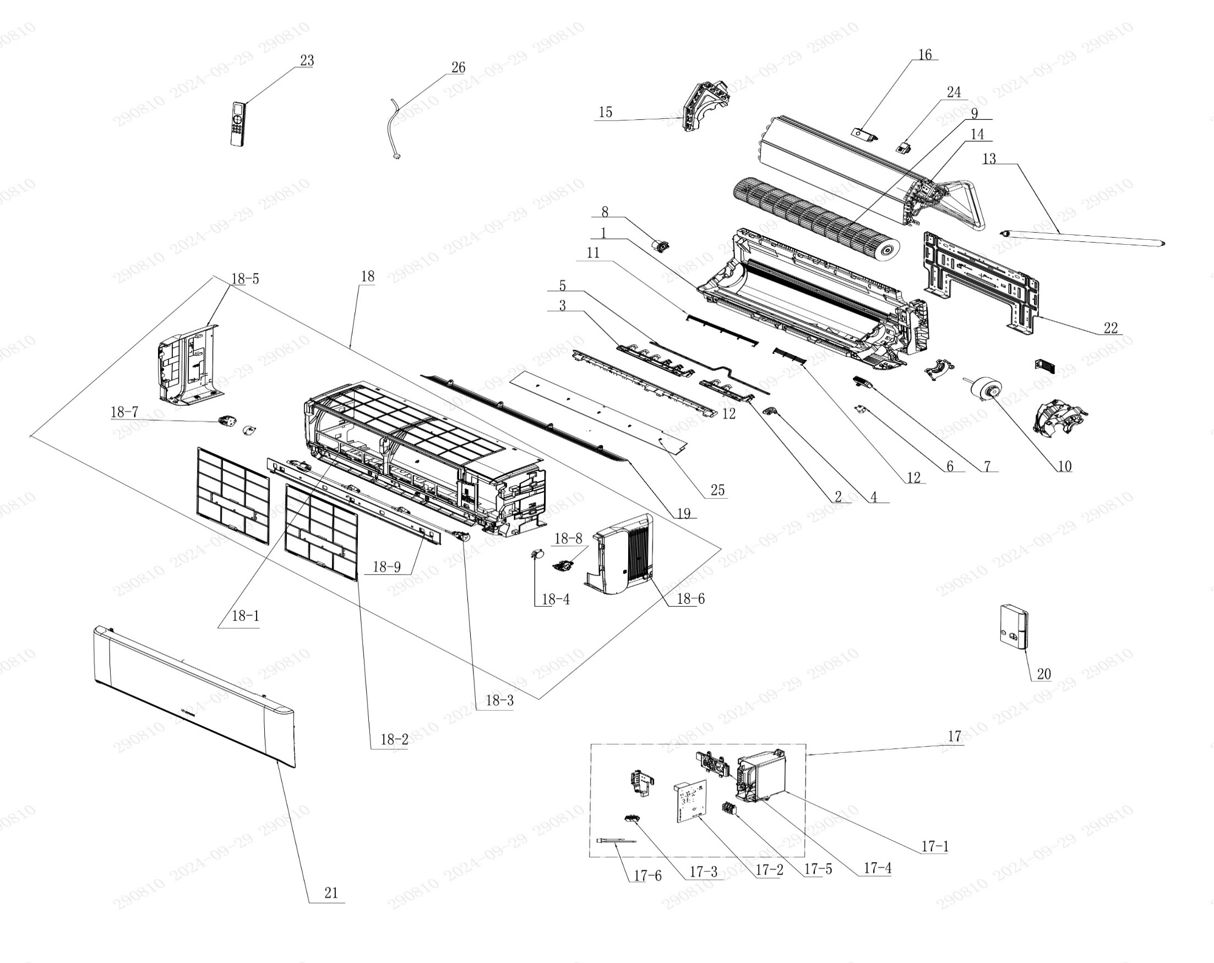

No. | Description Eng | Description Fr | Qty | Part code / Code pièce
1 | Rear Case Sub-Assy | Sous-ensemble du boîtier arrière | 1 | 00037706010701
2 | Air Louver(right) | Volet d’air (droite) | 1 | 200007060115
3 | Air Louver (left) | Volet d’air (gauche) | 1 | 200007060114
4 | Air Louver (Auto) | Volet d’air (Auto) | 1 | 200007060116
5 | Swing Lever | Levier oscillant | 1 | 200035060043
6 | Stepping Motor | Moteur pas à pas | 1 | 1521210704
7 | Plasma Bunch Ion | Ioniseur plasma | 1 | NOT CODE IN THE EXCEL
8 | Axile Bush Sub-assy | Sous-ensemble de douille d’axe | 1 | 1054204701
9 | Cross Flow Fan | Ventilateur à flux croisé | 1 | 103001060034
10 | Brushless DC Motor | Moteur DC sans balais | 1 | 15010406008802
11 | Rear Grill Sub-assy 1 | Sous-ensemble de grille arrière 1 | 1 | 209168000010
12 | Rear Grill Sub-assy 2 | Sous-ensemble de grille arrière 2 | 1 | 209168000011
13 | Drainage Hose | Tuyau de drainage | 1 | 05230014
14 | Evaporator Assy | Ensemble évaporateur | 1 | 01100106241406P
15 | Evaporator Support | Support d’évaporateur | 1 | 200025060024
16 | UV sterilizing lamp | Lampe stérilisante UV | 1 | NOT CODE IN THE EXCEL
17 | Electric Box Assy | Ensemble boîtier électrique | 1 | 100002082665
17-1 | Electric Box | Boîtier électrique | 1 | 200013060122
17-2 | Main Board | Carte principale | 1 | 300002064120
17-3 | Jumper | Cavalier (jumper) | 1 | 4202021916
17-4 | Display Board | Carte d’affichage | 1 | 300001061425
17-5 | Terminal Board | Carte de connexion (bornier) | 1 | 422000000022
17-6 | Temperature Sensor | Capteur de température | 1 | 3900031302
18 | Front Case Assy | Ensemble boîtier avant | 1 | 000002060360
18-1 | Front Case Sub-assy | Sous-ensemble boîtier avant | 1 | 209007060121
18-2 | Filter Sub-Assy | Sous-ensemble de filtre | 2 | 111001060404
18-3 | Connecting Rod Sub-assy | Sous-ensemble de tige de liaison | 1 | 000110060021
18-4 | Stepping Motor | Moteur pas à pas | 2 | 1501213905
18-5 | Left Side Plate Sub-Assy | Sous-ensemble plaque latérale gauche | 1 | 017037060360
18-6 | Right Side Plate Sub-Assy | Sous-ensemble plaque latérale droite | 1 | 209043060010
18-7 | Gear Assy (Left) | Ensemble engrenage (gauche) | 1 | 000242060006
18-8 | Gear Assy | Ensemble engrenage | 1 | 000242060003
18-9 | Top Cover | Couvercle supérieur | 1 | 200050060045
19 | Guide Louver | Volet de guidage | 1 | 200004060230
20 | Electric Box Cover | Couvercle du boîtier électrique | 1 | 200082060089
21 | Front Panel or Front Panel Assy | Panneau avant ou ensemble panneau avant | 1 | 000003060822_Y63737
22 | Wall Mounting Frame | Cadre de fixation murale | 1 | 012043060024
23 | Remote Controller | Télécommande | 1 | 305001060207_Y63737
24 | Gas Sensor | Capteur de gaz | 1 | 34002406001601
25 | Bottom Cover Plate | Plaque de recouvrement inférieure | 1 | 180385000005
26 | Power Cord | Cordon d’alimentation | 1 | NOT CODE IN THE EXCEL
 | Remote control holder | Support de télécommande | 1 | 2012004801

OARX-H12A-O
 | Spare Parts Diagram / Vue explosée de pièce
Olympia R32
12K btu Outdoor / Extérieure
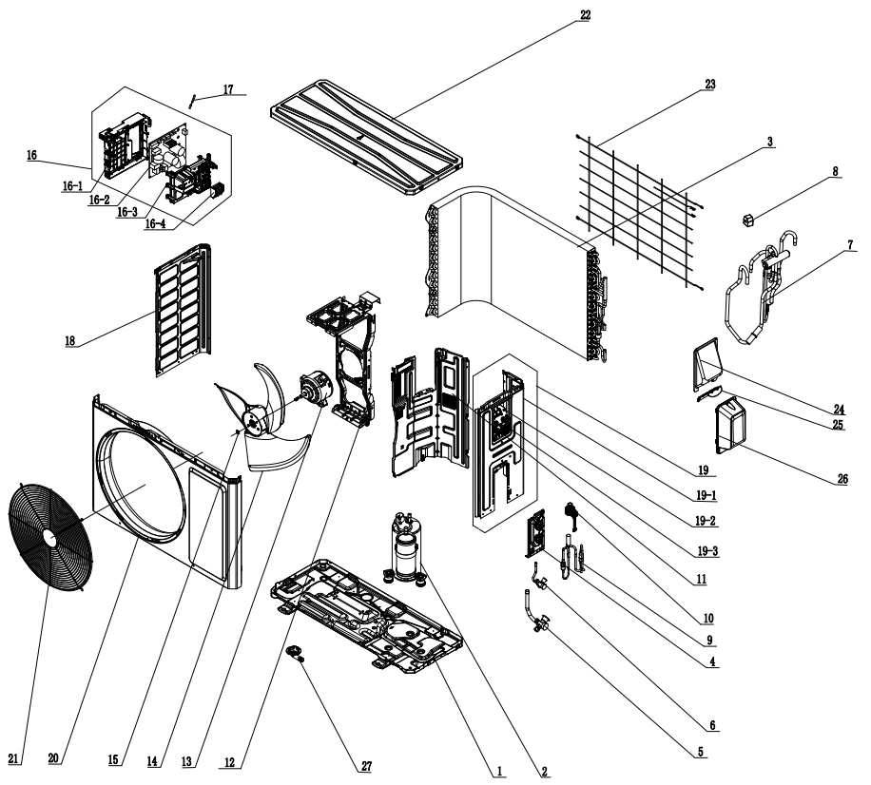
OARX-H12A-O

No. | Description Eng | Description Fr | Qty | Part code / Code pièce
1 | Chassis Sub-assy | Sous-ensemble de châssis | 1 | 017000060861P
2 | Compressor and Fittings | Compresseur et raccords | 1 | 009001061153
3 | Condenser Assy | Ensemble condenseur | 1 | 011002062769
4 | Valve Support | Support de vanne | 1 | 012044060022P
5 | Cut-off valve 1/4(N) | Vanne d’arrêt 1/4(N) | 1 | 070001060022
6 | Cut-off valve 1/2(N) | Vanne d’arrêt 1/2(N) | 1 | 070001060024
7 | 4-Way Valve Assy | Ensemble vanne 4 voies | 1 | 030152061624
8 | 4 Way Valve Coil | Bobine de vanne 4 voies | 1 | 07201006002409
9 | Electric Expansion Valve Sub-Assy | Sous-ensemble vanne d’expansion électrique | 1 | 030026061801
10 | Electric Expand Valve Fitting | Raccord de vanne d’expansion électrique | 1 | 07200206002301
11 | Clapboard | Cloison | 1 | 012051061217
12 | Motor Support | Support moteur | 1 | 012048060148
13 | Fan Motor | Moteur du ventilateur | 1 | 15010406010206
14 | Axial Flow Fan | Ventilateur à flux axial | 1 | 10333014
15 | Block gasket | Joint en bloc | 1 | 70413008
16 | Electric Box Assy | Ensemble boîtier électrique | 1 | 100002082666
16.1 | Electric Controller Box | Boîtier de commande électrique | 1 | 20006506002401
16.2 | Main Board | Carte principale | 1 | 300027063958
16.3 | Controller Cover | Couvercle du contrôleur | 1 | 20006606003101
16.4 | Terminal Board | Carte de connexion (bornier) | 1 | 42200006007501
17 | Temperature Sensor | Capteur de température | 1 | 39000106006901
18 | Left Side Plate | Plaque latérale gauche | 1 | 012055060392P
19 | Right Side Plate Assy | Ensemble plaque latérale droite | 1 | 00008106043401
19,1 | Right Side Plate | Plaque latérale droite | 1 | 01205606036804P
19,2 | Earthing Plate Sub-assy | Sous-ensemble de plaque de mise à la terre | 1 | 017246000007
19,3 | Wire Clamp | Collier de serrage de câble | 1 | 200015060025
20 | Cabinet | Coffret / Boîtier | 1 | 01202206001101P
21 | Front Grill | Grille avant | 1 | 016004060012
22 | Top Cover Assy | Ensemble couvercle supérieur | 1 | 000097060315
23 | Rear Grill | Grille arrière | 1 | 016001060086
24 | Cable Cross Plate | Plaque de croisement de câble | 1 | 01220906002802P
25 | Cable Cross Plate | Plaque de croisement de câble | 1 | 012209060027P
26 | Valve Cover | Couvercle de vanne | 1 | 20008706000503
27 | Drainage Joint | Raccord de drainage | 1 | 26113009

OARX-H18A-I
 | Spare Parts Diagram / Vue explosée de pièce
Olympia R32
18K btu Indoor / Intérieure
OARX-H18A-I
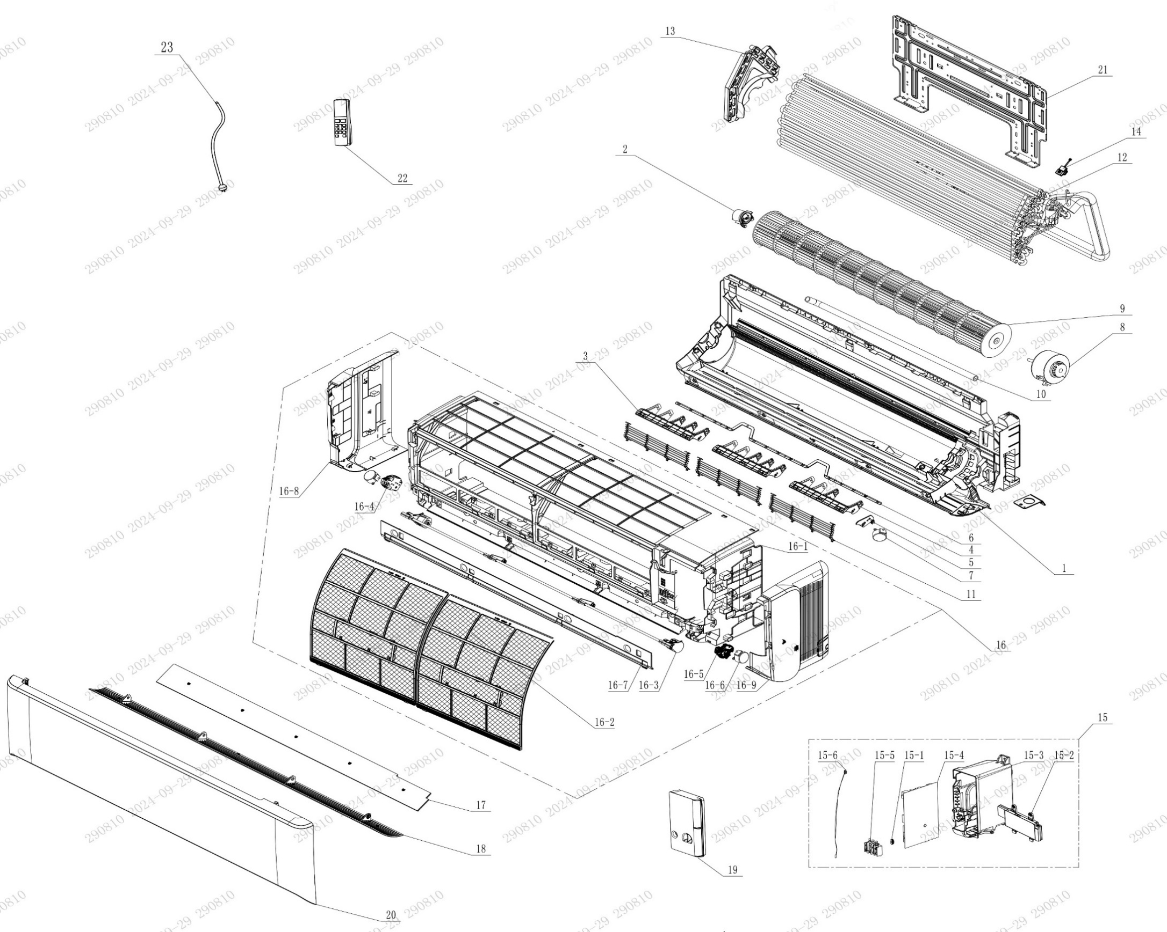

No. | Description Eng | Description Fr | Qty | Part code / Code pièce
1 | Rear Case Sub-Assy | Sous-ensemble du boîtier arrière | 1 | 00037706010601
2 | Axile Bush Sub-assy | Sous-ensemble de douille d’axe | 1 | 1054204701
3 | Air Louver 1 (Auto-5 blades) | Volet d’air 1 | 2 | 200007060101
4 | Air Louver 1 (Auto-4 blades) | Volet d’air 1 | 1 | 200007060104
5 | Air Louver | Volet d’air | 1 | 200007060103
6 | Swing Lever | Levier oscillant | 1 | 200035060042
7 | Stepping Motor | Moteur pas à pas | 1 | 1521210704
8 | Fan Motor | Moteur du ventilateur | 1 | 15010406011601
9 | Cross Flow Fan | Ventilateur à flux croisé | 1 | 103001060035
10 | Drainage Hose | Tuyau de drainage | 1 | 0523001405
11 | Rear Grill Sub-assy | Sous-ensemble de grille arrière | 3 | 209168000018
12 | Evaporator Assy | Ensemble évaporateur | 1 | 01100106241102P
13 | Evaporator Support(D7) | Support d’évaporateur (D7) | 1 | 200025060025
14 | Gas Sensor | Capteur de gaz | 1 | 34002406001601
15 | Electric Box Assy | Ensemble boîtier électrique | 1 | 100002082801
15-1 | Jumper | Cavalier (jumper) | 1 | 4202021929
15-2 | Display Board | Carte d’affichage | 1 | 300001061425
15-3 | Electric Box | Boîtier électrique | 1 | 200013060122
15-4 | Main Board | Carte principale | 1 | 300002064120
15-5 | Terminal Board | Carte de connexion (bornier) | 1 | 422000000022
15-6 | Temperature Sensor | Capteur de température | 1 | 3900031302
16 | Front Case Assy | Ensemble boîtier avant | 1 | 000002060355
16-1 | Front Case Sub-assy | Sous-ensemble boîtier avant | 1 | 209007060122
16-2 | Filter Sub-Assy | Sous-ensemble de filtre | 2 | 1101200703
16-3 | Connecting Rod Sub-assy | Sous-ensemble de tige de liaison | 1 | 000110060023
16-4 | Gear part (left) | Partie engrenage (gauche) | 1 | 000242060006
16-5 | Gear components | Composants d’engrenage | 1 | 000242060003
16-6 | Stepping Motor | Moteur pas à pas | 2 | 1501213905
16-7 | Top Cover | Couvercle supérieur | 1 | 200050060043
16-8 | Left Side Plate Sub-Assy | Sous-ensemble de plaque latérale gauche | 1 | 017037060360
16-9 | Right Side Plate Sub-Assy | Sous-ensemble de plaque latérale droite | 1 | 209043060010
17 | Bottom Cover Plate | Plaque de recouvrement inférieure | 1 | 180385000004
18 | Guide Louver | Volet de guidage | 1 | 200004060228
19 | Electric Box Cover | Couvercle du boîtier électrique | 1 | 200082060089
20 | Front Panel or Front Panel Assy | Panneau avant ou ensemble panneau avant | 1 | 000003060832
21 | Wall Mounting Frame | Cadre de fixation murale | 1 | 012043060024
22 | Remote Controller | Télécommande | 1 | 305001060207_Y63737
23 | Power Cord | Cordon d’alimentation | 1 | NOT CODE IN THE EXCEL
 | Remote control holder | Support de télécommande | 1 | 2012004801

OARX-H18A-O
 | Spare Parts Diagram / Vue explosée de pièce
Olympia R32
18K btu Outdoor / Extérieure
OARX-H18A-O
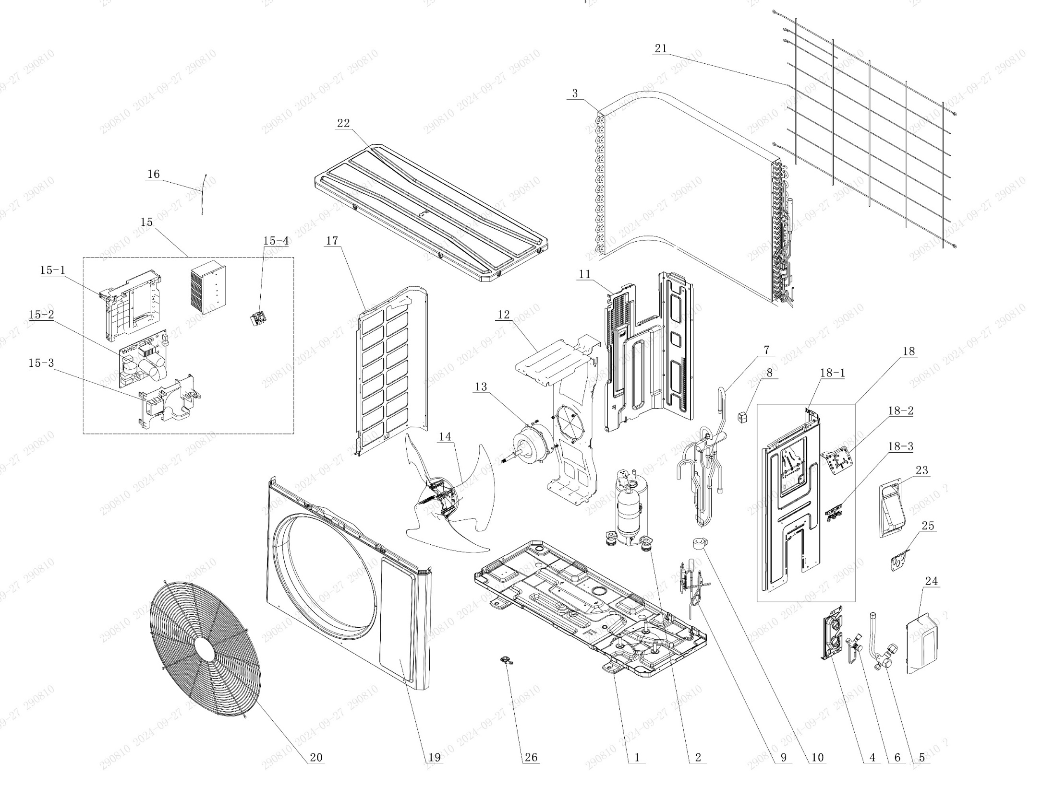

No. | Description Eng | Description Fr | Qty | Part code / Code pièce
1 | Chassis Sub-assy | Sous-ensemble de châssis | 1 | 01700006076102P
2 | Compressor and Fittings | Compresseur et raccords | 1 | 009001061004
3 | Condenser Assy | Ensemble condenseur | 1 | 01100206175501
4 | Valve Support | Support de vanne | 1 | 012044060032P
5 | Cut-off valve big | Grosse vanne d’arrêt | 1 | 070001060034
6 | Cut-off valve small | Petite vanne d’arrêt | 1 | 070001060022
7 | 4-Way Valve Assy | Ensemble vanne 4 voies | 1 | 030152061430
8 | 4 Way Valve Coil or Magnet Coil | Bobine de vanne 4 voies ou bobine magnétique | 1 | 43000400128
9 | Electric Expansion Valve Sub-Assy | Sous-ensemble de vanne d’expansion électrique | 1 | 030174060302
10 | Electric Expand Valve Fitting | Raccord de vanne d’expansion électrique | 1 | 07200206002309
11 | Clapboard | Cloison | 1 | 012051061205
12 | Motor Support | Support moteur | 1 | 012048060145
13 | Motor | Moteur | 1 | NOT CODE IN THE EXCEL
14 | Axial Flow Fan | Ventilateur à flux axial | 1 | 10335262
15 | Electric Box Assy | Ensemble boîtier électrique | 1 | 100002082796
15-1 | Electric Box | Boîtier électrique | 1 | 20001306008501
15-2 | Main Board | Carte principale | 1 | 300027064009
15-3 | Electric Box Cover | Couvercle du boîtier électrique | 1 | 20008206006801
15-4 | Terminal Board | Carte de connexion (bornier) | 1 | 42200006007501
16 | Temperature Sensor | Capteur de température | 1 | 39000106006901
17 | Left Side Plate | Plaque latérale gauche | 1 | 012055060393P
18 | Right Side Plate Assy | Sous-ensemble plaque latérale droite | 1 | 00008106038902
18-1 | Right Side Plate | Plaque latérale droite | 1 | 01205606037704P
18-2 | Earthing Plate Sub-assy | Sous-ensemble de plaque de mise à la terre | 1 | 01724600000204
18-3 | Wire Clamp | Collier de serrage de câble | 1 | 200015060021
19 | Front Panel | Panneau avant | 1 | 01207306161101P02
20 | Front Grill | Grille de devant | 1 | 016004060017
21 | Rear Grill | Grille arrière | 1 | 016001060088
22 | Top Cover Assy | Ensemble couvercle supérieur | 1 | 000097060333
23 | Handle | Poignée | 1 | 012210060013P
24 | Valve Cover | Couvercle de vanne | 1 | 20008706000503
25 | Cable Cross Plate | Plaque de croisement de câble | 1 | 01220906004101P
26 | Drainage Joint | Raccord de drainage | 1 | 26113009

OARX-H24A-I
 | Spare Parts Diagram / Vue explosée de pièce
Olympia R32
24K btu Indoor / Intérieure
OARX-H24A-I
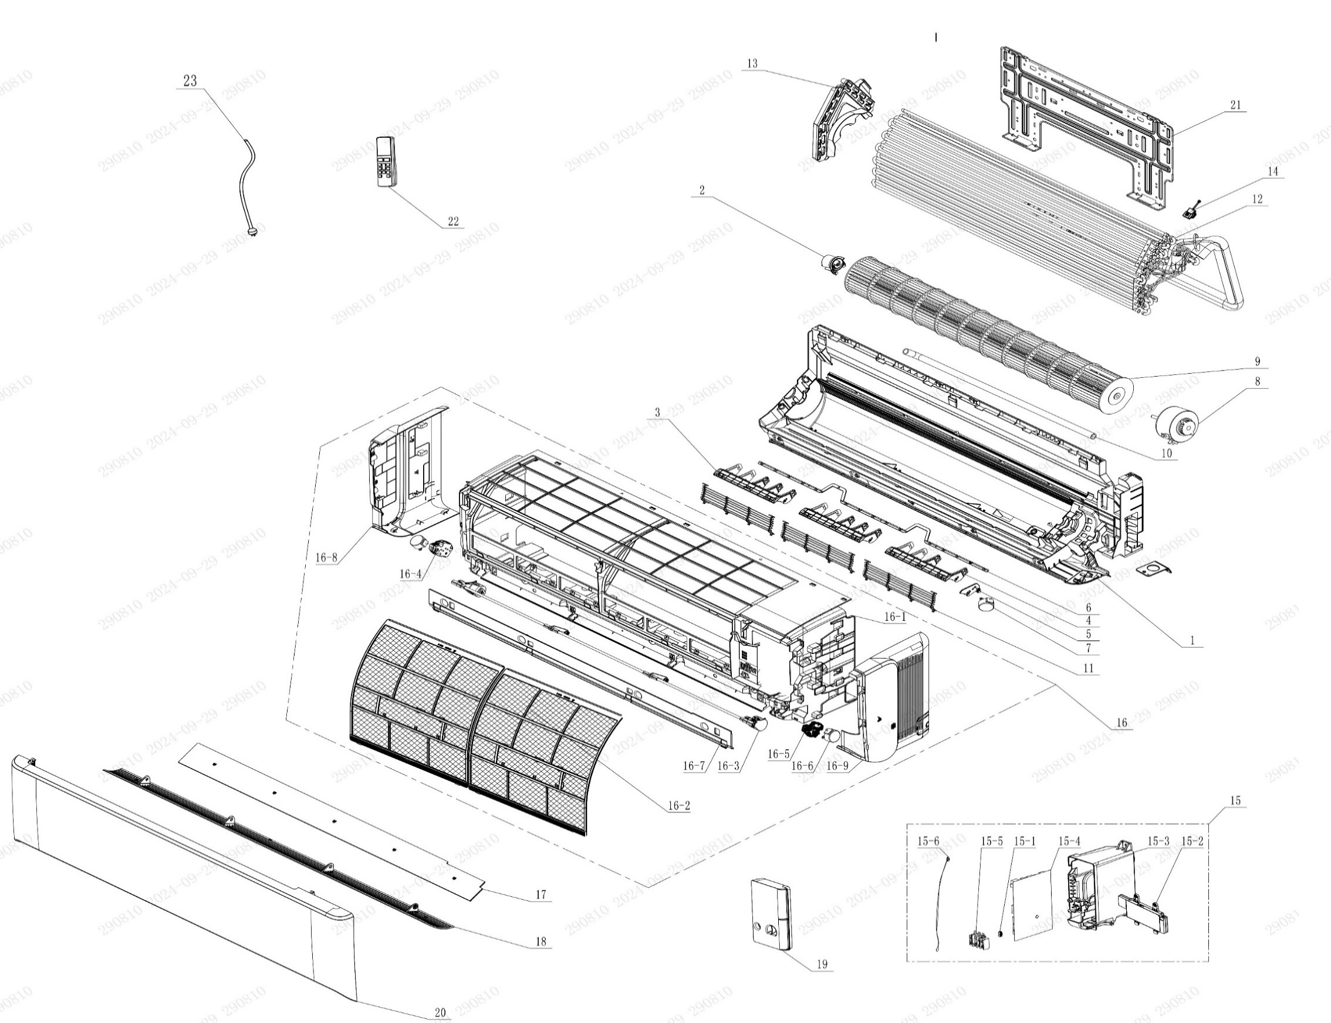

No. | Description Eng | Description Fr | Qty | Part code / Code pièce
1 | Rear Case Sub-Assy | Sous-ensemble du boîtier arrière | 1 | 00037706010601
2 | Axile Bush Sub-assy | Sous-ensemble de douille d’axe | 1 | 1054204701
3 | Air Louver 1 (Auto-5 blades) | Volet d’air 1 | 2 | 200007060101
4 | Air Louver 1 (Auto-4 blades) | Volet d’air 1 | 1 | 200007060104
5 | Air Louver | Volet d’air | 1 | 200007060103
6 | Swing Lever | Levier oscillant | 1 | 200035060042
7 | Stepping Motor | Moteur pas à pas | 1 | 1521210704
8 | Fan Motor | Moteur du ventilateur | 1 | 15010406011601
9 | Cross Flow Fan | Ventilateur à flux croisé | 1 | 103001060035
10 | Drainage Hose | Tuyau de drainage | 1 | 0523001405
11 | Rear Grill Sub-assy | Sous-ensemble de grille arrière | 3 | 209168000018
12 | Evaporator Assy | Ensemble évaporateur | 1 | 01100106241102P
13 | Evaporator Support(D7) | Support d’évaporateur (D7) | 1 | 200025060025
14 | Gas Sensor | Capteur de gaz | 1 | 34002406001601
15 | Electric Box Assy | Ensemble boîtier électrique | 1 | 100002082801
15-1 | Jumper | Cavalier (jumper) | 1 | 4202021929
15-2 | Display Board | Carte d’affichage | 1 | 300001061425
15-3 | Electric Box | Boîtier électrique | 1 | 200013060122
15-4 | Main Board | Carte principale | 1 | 300002064120
15-5 | Terminal Board | Carte de connexion (bornier) | 1 | 422000000022
15-6 | Temperature Sensor | Capteur de température | 1 | 3900031302
16 | Front Case Assy | Ensemble boîtier avant | 1 | 000002060355
16-1 | Front Case Sub-assy | Sous-ensemble boîtier avant | 1 | 209007060122
16-2 | Filter Sub-Assy | Sous-ensemble de filtre | 2 | 1101200703
16-3 | Connecting Rod Sub-assy | Sous-ensemble de tige de liaison | 1 | 000110060023
16-4 | Gear part (left) | Partie engrenage (gauche) | 1 | 000242060006
16-5 | Gear components | Composants d’engrenage | 1 | 000242060003
16-6 | Stepping Motor | Moteur pas à pas | 2 | 1501213905
16-7 | Top Cover | Couvercle supérieur | 1 | 200050060043
16-8 | Left Side Plate Sub-Assy | Sous-ensemble de plaque latérale gauche | 1 | 017037060360
16-9 | Right Side Plate Sub-Assy | Sous-ensemble de plaque latérale droite | 1 | 209043060010
17 | Bottom Cover Plate | Plaque de recouvrement inférieure | 1 | 180385000004
18 | Guide Louver | Volet de guidage | 1 | 200004060228
19 | Electric Box Cover | Couvercle du boîtier électrique | 1 | 200082060089
20 | Front Panel or Front Panel Assy | Panneau avant ou ensemble panneau avant | 1 | 000003060832
21 | Wall Mounting Frame | Cadre de fixation murale | 1 | 012043060024
22 | Remote Controller | Télécommande | 1 | 305001060207_Y63737
23 | Power Cord | Cordon d’alimentation | 1 | NOT CODE IN THE EXCEL
 | Remote control holder | Support de télécommande | 1 | 2012004801

OARX-H24A-O
 | Spare Parts Diagram / Vue explosée de pièce
Olympia R32
24K btu Outdoor / Extérieure
OARX-H24A-O

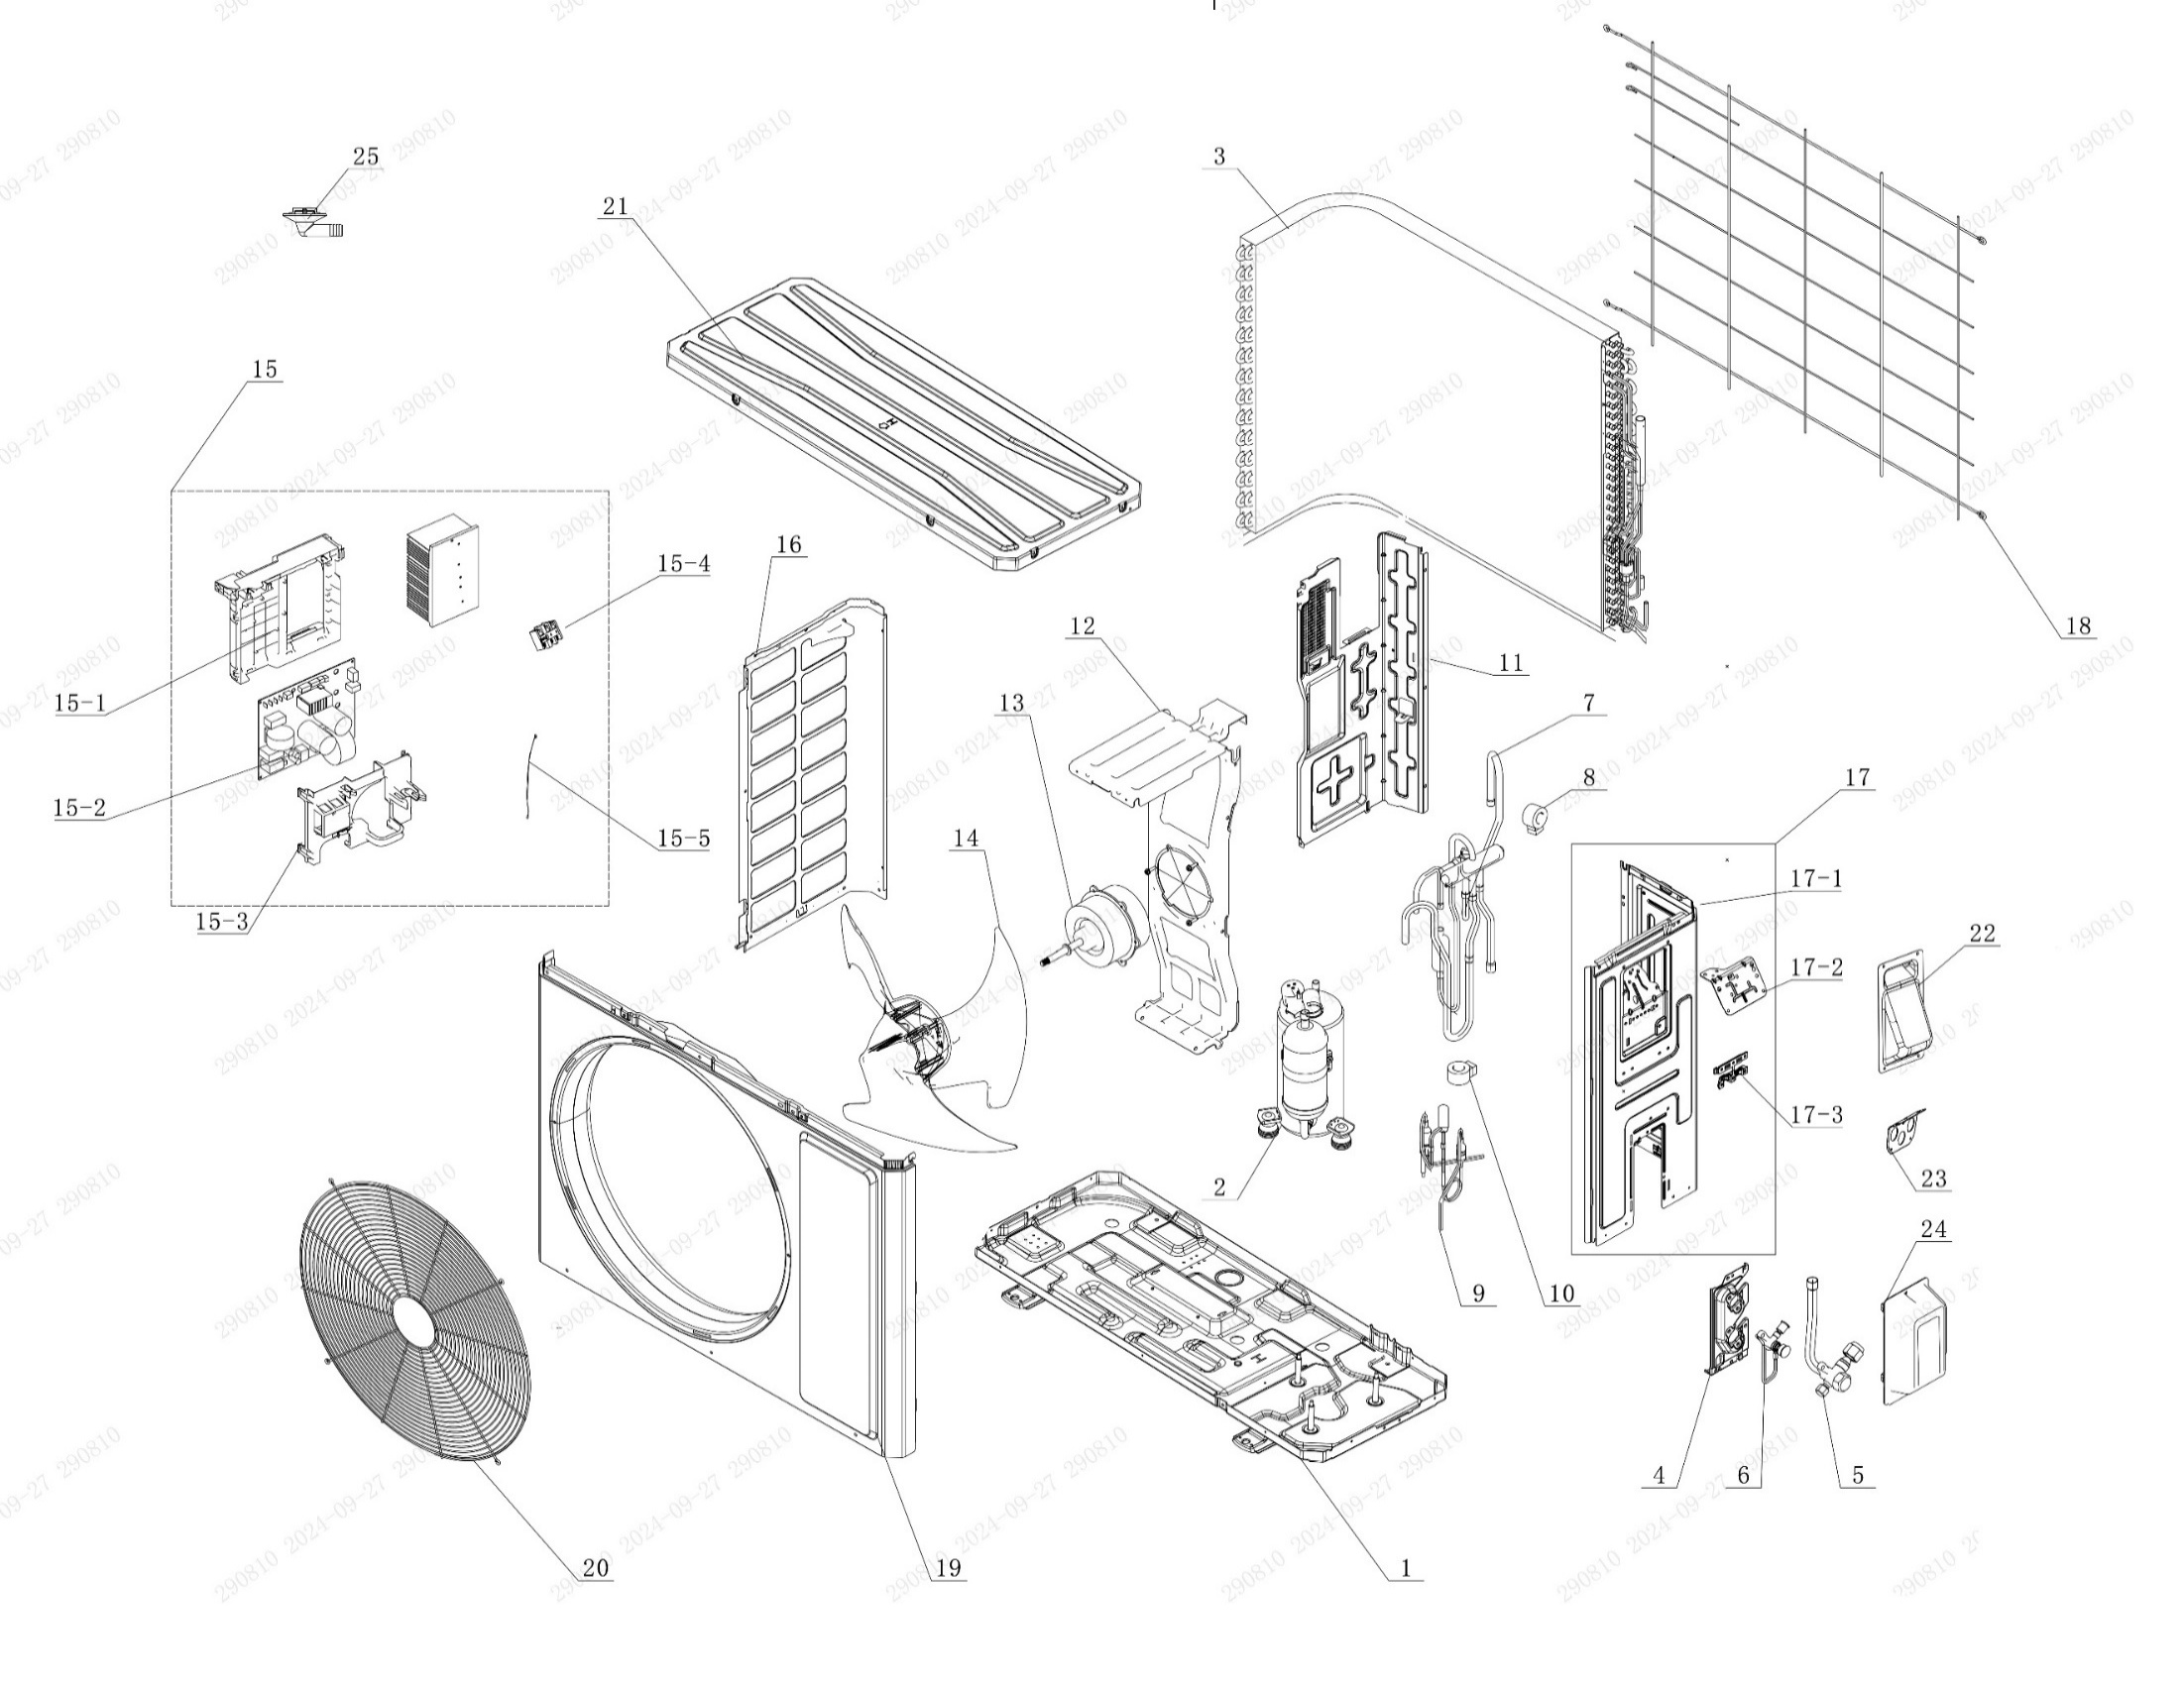

No. | Description Eng | Description Fr | Qty | Part code / Code pièce
1 | Chassis Sub-assy | Sous-ensemble de châssis | 1 | 01700006071117P
2 | Compressor and Fittings | Compresseur et raccords | 1 | 009001060966
3 | Condenser Assy | Ensemble condenseur | 1 | 01100206192502
4 | Valve Support | Support de vanne | 1 | 012044060031P
5 | Cut-off valve big | Grosse vanne d’arrêt | 1 | 070001060032
6 | Cut-off valve small | Petite vanne d’arrêt | 1 | 070001060027
7 | 4-Way Valve Assy | Ensemble vanne 4 voies | 1 | 030152061619
8 | 4 Way Valve Coil or Magnet Coil | Bobine de vanne 4 voies ou bobine magnétique | 1 | 43000400128
9 | Electric Expansion Valve Sub-Assy | Sous-ensemble de vanne d’expansion électrique | 1 | 030174060373
10 | Electric Expand Valve Fitting | Raccord de vanne d’expansion électrique | 1 | 07200206002301
11 | Clapboard | Cloison | 1 | 012051061623
12 | Motor Support | Support moteur | 1 | 01204806019401
13 | Motor | Moteur | 1 | NOT CODE IN THE EXCEL
14 | Axial Flow Fan | Ventilateur à flux axial | 1 | 103002060027
15 | Electric Box Assy | Ensemble boîtier électrique | 1 | 100002082552
15-1 | Electric Box | Boîtier électrique | 1 | 20001306010201
15-2 | Main Board | Carte principale | 1 | 300027063995
15-3 | Electric Box Cover | Couvercle du boîtier électrique | 1 | 20008206007701
15-4 | Terminal Board | Carte de connexion (bornier) | 1 | 42200006007501
15-5 | Temperature Sensor | Capteur de température | 1 | 39000106006903
16 | Left Side Plate | Plaque latérale gauche | 1 | 012055060389P
17 | Right Side Plate Assy | Sous-ensemble plaque latérale droite | 1 | 000081060373
17-1 | Right Side Plate | Plaque latérale droite | 1 | 01205606043702P
17-2 | Terminal Board Support sub-assy | Sous-ensemble de plaque de mise à la terre | 1 | 01704106006103
17-3 | Wire Clamp | Collier de serrage de câble | 1 | 200015060021
18 | Rear Grill | Panneau avant | 1 | 016001060087
19 | Cabinet | Grille | 1 | 01202206001901P02
20 | Front Grill | Grille arrière | 1 | 016004060018
21 | Top Cover Assy | Ensemble couvercle supérieur | 1 | 000051060149
22 | Handle | Poignée | 1 | 012210060014P
23 | Cable Cross Plate | Couvercle de vanne | 1 | 01220906004001P
24 | Valve Cover | Plaque de croisement de câble | 1 | 20008706000804
25 | Drainage Joint | Raccord de drainage | 1 | 26113009

